Karte
Zurück
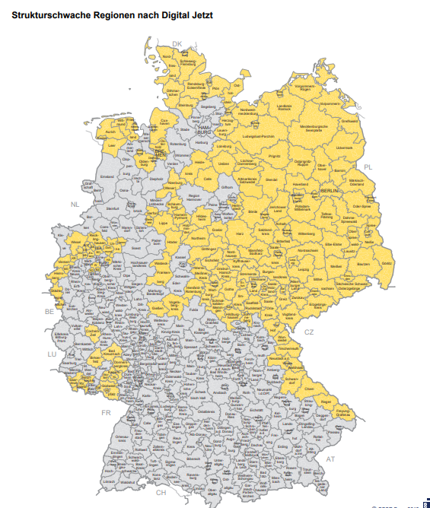

 | Gelb = strukturschwach

